стандарт
 |  |  |  |  |  | от 12 января 2026 г
Картинка номенклатуры | Полное наименование | Характеристика | Свободный остаток | цена от 50 тыс | цена от 25 тыс | цена от 15 тыс | цена от 5 тыс | розница
Покрывала Арабелла стеганые Микрофибра жаккардовая
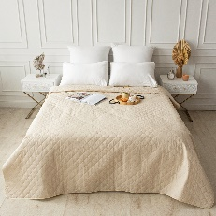 | Покрывало стеганое микрофибра жаккард Арабелла цвет молочный коктель | 160*200 | 225 | 891 | 1336.5 | 980 | 1069 | 1559
 | Покрывало стеганое микрофибра жаккард Арабелла цвет молочный коктель | 180*200 | 315 | 990 | 1485 | 1089 | 1188 | 1733
 | Покрывало стеганое микрофибра жаккард Арабелла цвет молочный коктель | 200*220 | 115 | 1161 | 1740.75 | 1277 | 1393 | 2031
 | Покрывало стеганое микрофибра жаккард Арабелла цвет молочный коктель | 210*240 | 122 | 1221 | 1831.5 | 1343 | 1465 | 2137
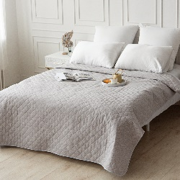 | Покрывало стеганое микрофибра жаккард Арабелла цвет серебряный плес | 160*200 | 302 | 891 | 1336.5 | 980 | 1069 | 1559
 | Покрывало стеганое микрофибра жаккард Арабелла цвет серебряный плес | 180*200 | 115 | 990 | 1485 | 1089 | 1188 | 1733
 | Покрывало стеганое микрофибра жаккард Арабелла цвет серебряный плес | 200*220 | 200 | 1161 | 1740.75 | 1277 | 1393 | 2031
 | Покрывало стеганое микрофибра жаккард Арабелла цвет серебряный плес | 210*240 | 401 | 1221 | 1831.5 | 1343 | 1465 | 2137
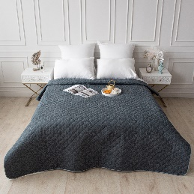 | Покрывало стеганое микрофибра жаккард Арабелла цвет сумерки | 160*200 | 118 | 891 | 1336.5 | 980 | 1069 | 1559
 | Покрывало стеганое микрофибра жаккард Арабелла цвет сумерки | 180*200 | 402 | 990 | 1485 | 1089 | 1188 | 1733
 | Покрывало стеганое микрофибра жаккард Арабелла цвет сумерки | 200*220 | 135 | 1161 | 1740.75 | 1277 | 1393 | 2031
 | Покрывало стеганое микрофибра жаккард Арабелла цвет сумерки | 210*240 | 136 | 1221 | 1831.5 | 1343 | 1465 | 2137
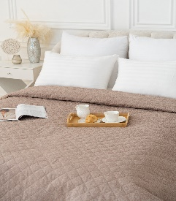 | Покрывало стеганое микрофибра жаккард Арабелла цвет южная ночь | 160*200 | 369 | 891 | 1336.5 | 980 | 1069 | 1559
 | Покрывало стеганое микрофибра жаккард Арабелла цвет южная ночь | 180*200 | 632 | 990 | 1485 | 1089 | 1188 | 1733
 | Покрывало стеганое микрофибра жаккард Арабелла цвет южная ночь | 200*220 | 143 | 1161 | 1740.75 | 1277 | 1393 | 2031
 | Покрывало стеганое микрофибра жаккард Арабелла цвет южная ночь | 210*240 | 400 | 1221 | 1831.5 | 1343 | 1465 | 2137
Покрывала стеганые микрофибра гладь
 | Покрывало стеганое Валенсия, цвет: Бежевый (папоротник) | 150х200 см | 25,000 | 1931 | 2027 | 2124 | 2220 | 2413
 | Покрывало стеганое Валенсия, цвет: Бежевый (папоротник) | 210х240 см | 277,000 | 2673 | 2807 | 2940 | 3074 | 3341
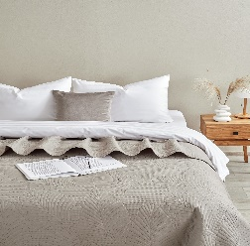 | Покрывало стеганое Валенсия, цвет: Дымка (папоротник) | 150х200 см | 30,000 | 1931 | 2027 | 2124 | 2220 | 2413
 | Покрывало стеганое Валенсия, цвет: Дымка (папоротник) | 210х240 см | 55,000 | 2673 | 2807 | 2940 | 3074 | 3341
 | Покрывало стеганое Валенсия, цвет: Темно-бежевый (папоротник) | 150х200 см | 14,000 | 1931 | 2027 | 2124 | 2220 | 2413
 | Покрывало стеганоеВаленсия, цвет: Темно-бежевый (папоротник) | 210х240 см | 90,000 | 2673 | 2807 | 2940 | 3074 | 3341
 | Покрывало стеганое Валенсия, цвет: Темно-серый (папоротник) | 210х240 см | 33,000 | 2673 | 2807 | 2940 | 3074 | 3341
 | Покрывало стеганое Милан Верона | 150х200 см | 71,000 | 1752 | 1840 | 1928 | 2015 | 2190
 | Покрывало стеганое Милан Верона | 210х240 см | 12,000 | 2376 | 2495 | 2614 | 2732 | 2970
 | Покрывало стеганое Милан Грей | 150х200 см | 622,000 | 1752 | 1840 | 1928 | 2015 | 2190
 | Покрывало стеганоеМилан Грей | 210х240 см | 907,000 | 2376 | 2495 | 2614 | 2732 | 2970
 | Покрывало стеганое Милан Грей Стрит | 150х200 см | 214,000 | 1752 | 1840 | 1928 | 2015 | 2190
 | Покрывало стеганое Милан Грей Стрит | 210х240 см | 869,000 | 2376 | 2495 | 2614 | 2732 | 2970
 | Покрывало стеганое Милан Деним | 210х240 см (инд.кор.) | 78,000 | 2376 | 2495 | 2614 | 2732 | 2970
 | Покрывало стеганое Милан Макиато | 210х240 см | 153,000 | 2376 | 2495 | 2614 | 2732 | 2970
 | Покрывало стеганое Милан Мильфлер | 150х200 см | 295,000 | 1752 | 1840 | 1928 | 2015 | 2190
 | Покрывало стеганое Милан Мильфлер | 210х240 см | 231,000 | 2376 | 2495 | 2614 | 2732 | 2970
 | Покрывало стеганое Милан Фолиа | 150х200 см | 154,000 | 1752 | 1840 | 1928 | 2015 | 2190
 | Покрывало стеганое Милан Фолиа | 210х240 см | 724,000 | 2376 | 2495 | 2614 | 2732 | 2970
 | Покрывало стеганоеМилан Фредо | 150х200 см | 240,000 | 1752 | 1840 | 1928 | 2015 | 2190
 | Покрывало стеганое Милан Фредо | 210х240 см | 673,000 | 2376 | 2495 | 2614 | 2732 | 2970
 | Покрывало стеганоеМикрофибра, SOFTOUCH цвет: Кофе | 240х260 см | 9,000 | 2970 | 3119 | 3267 | 3416 | 3713
 | Покрывало стеганое Микрофибра, SOFTOUCH цвет: Мокко | 240х260 см | 11,000 | 2970 | 3119 | 3267 | 3416 | 3713
 | Покрывало стеганое Микрофибра, рис.828, Осенний дождь | 150х200 см | 291,000 | 919 | 965 | 1011 | 1057 | 1149
 | Покрывало Ультрастеп Микрофибра, Печворк, Розочки | 150х200 см | 610,000 | 1752 | 1840 | 1928 | 2015 | 2190
 | Покрывало Ультрастеп Микрофибра, Печворк, Розочки | 210х240 см | 556,000 | 2376 | 2495 | 2614 | 2732 | 2970
Покрывало стеганое ПРЕМИУМ
 | Набор покрывало ультрастеп + 2 наволочки 50х70 см,, Бархат, Лацио | 240х260 см, 50х70 см (2 шт.) | 18,000 | 7425 | 7796 | 8168 | 8539 | 9281
 | Набор покрывало ультрастеп + 2 наволочки 50х70 см, Бархат, Мокачино | 240х260 см, 50х70 см (2 шт.) | 92,000 | 7425 | 7796 | 8168 | 8539 | 9281
 | Набор покрывало ультрастеп + 2 наволочки 50х70 см, Бархат, Палермо | 240х260 см, 50х70 см (2 шт.) | 47,000 | 7425 | 7796 | 8168 | 8539 | 9281
 | Набор покрывало ультрастеп + 2 наволочки 50х70 см, Бархат, Сицилия | 240х260 см, 50х70 см (2 шт.) | 91,000 | 7425 | 7796 | 8168 | 8539 | 9281
 | Набор покрывало ультрастеп + 2 наволочки 50х70 см, Бархат, Тоскана | 240х260 см, 50х70 см (2 шт.) | 63,000 | 7425 | 7796 | 8168 | 8539 | 9281
 | Набор покрывало ультрастеп Италика + 2 наволочки 50х70 см, , Бархат, цвет: Лацио | 230х250 см, 50х70 см (2 шт.) | 89,000 | 7425 | 7796 | 8168 | 8539 | 9281
 | Набор покрывало ультрастеп Италика + 2 наволочки 50х70 см, Бархат, цвет: Мокачино | 230х250 см, 50х70 см (2 шт.) | 149,000 | 7425 | 7796 | 8168 | 8539 | 9281
 | Набор покрывало ультрастеп Италика + 2 наволочки 50х70 см, Бархат, цвет: Палермо | 230х250 см, 50х70 см (2 шт.) | 71,000 | 7425 | 7796 | 8168 | 8539 | 9281
 | Набор покрывало ультрастеп Италика + 2 наволочки 50х70 см, Бархат, цвет: Сицилия | 230х250 см, 50х70 см (2 шт.) | 67,000 | 7425 | 7796 | 8168 | 8539 | 9281
 | Набор покрывало ультрастеп Италика + 2 наволочки 50х70 см, Бархат, цвет: Стоун | 230х250 см, 50х70 см (2 шт.) | 132,000 | 7425 | 7796 | 8168 | 8539 | 9281
 | Набор покрывало ультрастеп Италика + 2 наволочки 50х70 см, Бархат, цвет: Тоскана | 230х250 см, 50х70 см (2 шт.) | 207,000 | 7425 | 7796 | 8168 | 8539 | 9281
 | Покрывало стеганое, Поплин, рис.1181, Formakspalm | 150х200 см | 20,000 | 1931 | 2027 | 2124 | 2220 | 2413
 | Покрывало стеганое, Поплин, рис.1181, Formakspalm | 210х240 см | 12,000 | 2970 | 3119 | 3267 | 3416 | 3713
 | Покрывало стеганое, Поплин, рис.1182, Nasselklocka | 150х200 см | 84,000 | 1931 | 2027 | 2124 | 2220 | 2413
 | Покрывало ультрастеп Италика, Бархат, цвет: Верона | 220х230 см | 150,000 | 5420 | 5691 | 5962 | 6233 | 6775
 | Покрывало ультрастеп Италика, Бархат, цвет: Лацио | 220х230 см | 66,000 | 5420 | 5691 | 5962 | 6233 | 6775
 | Покрывало ультрастеп Италика, Бархат, цвет: Мокачино | 220х230 см | 116,000 | 5420 | 5691 | 5962 | 6233 | 6775
 | Покрывало ультрастеп Италика, Бархат, цвет: Палермо | 220х230 см | 25,000 | 5420 | 5691 | 5962 | 6233 | 6775
 | Покрывало ультрастеп Италика, Бархат, цвет: Сицилия | 220х230 см | 60,000 | 5420 | 5691 | 5962 | 6233 | 6775
 | Покрывало ультрастеп Италика, Бархат, цвет: Стоун | 220х230 см | 171,000 | 5420 | 5691 | 5962 | 6233 | 6775
 | Покрывало ультрастеп Италика, Бархат, цвет: Тоскана | 220х230 см | 306,000 | 5420 | 5691 | 5962 | 6233 | 6775
 | Покрывало ультрастеп, Guten Morgen, Бархат, Верона | 220х240 см | 249,000 | 5420 | 5691 | 5962 | 6233 | 6775
 | Покрывало ультрастеп, Бархат, Лацио | 220х240 см | 47,000 | 5420 | 5691 | 5962 | 6233 | 6775
 | Покрывало ультрастеп, , Бархат, Мокачино | 220х240 см | 129,000 | 5420 | 5691 | 5962 | 6233 | 6775
 | Покрывало ультрастеп, Бархат, Палермо | 220х240 см | 71,000 | 5420 | 5691 | 5962 | 6233 | 6775
 | Покрывало ультрастеп Бархат, Стоун | 220х240 см | 36,000 | 5420 | 5691 | 5962 | 6233 | 6775

премиум
Общество с ограниченной ответственностью
Текстильная компания

г.Иваново ул. Рабфаковская д 2 а тел +74932388200/+74932388238
www.flex-ivanovo.ru info@flex-ivanovo.ru

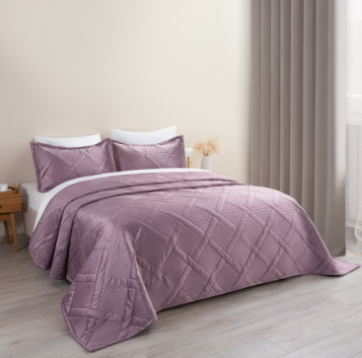
 | Прайс-лист на покрывало премиум
 | Цены указаны на 13.01.26
 | Картинка номенклатуры | Наименование | Характеристика | Свободный остаток | цена
 | Покрывало стеганое
 |  | Набор покрывало ультрастеп + 2 наволочки 50х70 см, Guten Morgen, Бархат, Верона | 240х260 см, 50х70 см (2 шт.) | 452,000 | 7000
 |  | Набор покрывало ультрастеп + 2 наволочки 50х70 см, Guten Morgen, Бархат, Версаль | 240х260 см, 50х70 см (2 шт.) | 1,000 | 7000
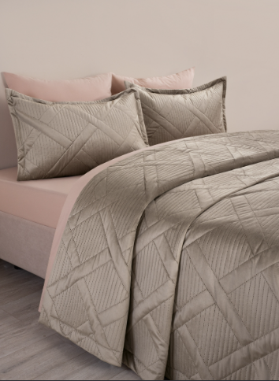
 |  | Набор покрывало ультрастеп + 2 наволочки 50х70 см, Guten Morgen, Бархат, Лацио | 240х260 см, 50х70 см (2 шт.) | 20,000 | 7000
 |  | Набор покрывало ультрастеп + 2 наволочки 50х70 см, Guten Morgen, Бархат, Мокачино | 240х260 см, 50х70 см (2 шт.) | 142,000 | 7000
 |  | Набор покрывало ультрастеп + 2 наволочки 50х70 см, Guten Morgen, Бархат, Палермо | 240х260 см, 50х70 см (2 шт.) | 31,000 | 7000
 |  | Набор покрывало ультрастеп + 2 наволочки 50х70 см, Guten Morgen, Бархат, Сицилия | 240х260 см, 50х70 см (2 шт.) | 52,000 | 7000
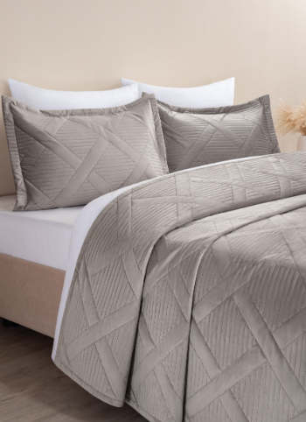
 |  | Набор покрывало ультрастеп + 2 наволочки 50х70 см, Guten Morgen, Бархат, Стоун | 240х260 см, 50х70 см (2 шт.) | 183,000 | 7000
 |  | Набор покрывало ультрастеп + 2 наволочки 50х70 см, Guten Morgen, Бархат, Тоскана | 240х260 см, 50х70 см (2 шт.) | 601,000 | 7000
 |  | Набор покрывало ультрастеп Италика + 2 наволочки 50х70 см, Guten Morgen, Бархат, цвет: Верона | 230х250 см, 50х70 см (2 шт.) | 26,000 | 7000
 |  | Набор покрывало ультрастеп Италика + 2 наволочки 50х70 см, Guten Morgen, Бархат, цвет: Лацио | 230х250 см, 50х70 см (2 шт.) | 21,000 | 7000
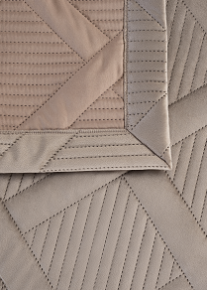
 |  | Набор покрывало ультрастеп Италика + 2 наволочки 50х70 см, Guten Morgen, Бархат, цвет: Мокачино | 230х250 см, 50х70 см (2 шт.) | 73,000 | 7000
 |  | Набор покрывало ультрастеп Италика + 2 наволочки 50х70 см, Guten Morgen, Бархат, цвет: Палермо | 230х250 см, 50х70 см (2 шт.) | 49,000 | 7000
 |  | Набор покрывало ультрастеп Италика + 2 наволочки 50х70 см, Guten Morgen, Бархат, цвет: Сицилия | 230х250 см, 50х70 см (2 шт.) | 15,000 | 7000
 |  | Набор покрывало ультрастеп Италика + 2 наволочки 50х70 см, Guten Morgen, Бархат, цвет: Стоун | 230х250 см, 50х70 см (2 шт.) | 108,000 | 7000
 |  | Набор покрывало ультрастеп Италика + 2 наволочки 50х70 см, Guten Morgen, Бархат, цвет: Тоскана | 230х250 см, 50х70 см (2 шт.) | 143,000 | 7000
 |  | Покрывало стеганое, Guten Morgen, Поплин, рис.1181, Formakspalm | 150х200 см | 52,000 | 1820
 |  | Покрывало стеганое, Guten Morgen, Поплин, рис.1181, Formakspalm | 210х240 см | 93,000 | 2800
 |  | Покрывало стеганое, Guten Morgen, Поплин, рис.1182, Nasselklocka | 150х200 см | 64,000 | 1820
 |  | Покрывало ультрастеп Италика, Guten Morgen, Бархат, цвет: Верона | 220х230 см | 68,000 | 5110
 |  | Покрывало ультрастеп Италика, Guten Morgen, Бархат, цвет: Лацио | 220х230 см | 7,000 | 5110
 |  | Покрывало ультрастеп Италика, Guten Morgen, Бархат, цвет: Мокачино | 220х230 см | 16,000 | 5110
 |  | Покрывало ультрастеп Италика, Guten Morgen, Бархат, цвет: Палермо | 220х230 см | 38,000 | 5110
 |  | Покрывало ультрастеп Италика, Guten Morgen, Бархат, цвет: Сицилия | 220х230 см | 48,000 | 5110
 |  | Покрывало ультрастеп Италика, Guten Morgen, Бархат, цвет: Стоун | 220х230 см | 163,000 | 5110
 |  | Покрывало ультрастеп Италика, Guten Morgen, Бархат, цвет: Тоскана | 220х230 см | 12,000 | 5110
 |  | Покрывало ультрастеп, Guten Morgen, Бархат, Верона | 220х240 см | 529,000 | 5110
 |  | Покрывало ультрастеп, Guten Morgen, Бархат, Лацио | 220х240 см | 89,000 | 5110
 |  | Покрывало ультрастеп, Guten Morgen, Бархат, Мокачино | 220х240 см | 14,000 | 5110
 |  | Покрывало ультрастеп, Guten Morgen, Бархат, Палермо | 220х240 см | 124,000 | 5110
 |  | Покрывало ультрастеп, Guten Morgen, Бархат, Сицилия | 220х240 см | 315,000 | 5110
 |  | Покрывало ультрастеп, Guten Morgen, Бархат, Стоун | 220х240 см | 590,000 | 5110
 |  | Покрывало ультрастеп, Guten Morgen, Бархат, Тоскана | 220х240 см | 178,000 | 5110

вафельное
Общество с ограниченной ответственностью
Текстильная компания

г.Иваново ул.Рабфаковская д 2 а тел +74932388200/+74932388238
www.flex-ivanovo.ru info@flex-ivanovo.ru
Прайс на интерьерный плед из вафельного полотна
*отшив от рулона
 |  | от 01 .05.2025
 | размер | цена от 50 тыс руб | цена от 20 тыс руб
покрывало вафельное клетка 7мм*7 мм светлые тона 240+-9г/м2 100% хл антиусадочное покрытие | 150*220 | 1000 | 1100
покрывало вафельное клетка 7мм*7 мм светлые тона 240+-9г/м2 100% хл антиусадочное покрытие | 150*240 | 1080 | 1188

покрывало вафельное клетка 7мм*7 мм темные тона 240+-9г/м2 100% хл антиусадочное покрытие | 150*220 | 1050 | 1155
покрывало вафельное клетка 7мм*7 мм темные тона 240+-9г/м2 100% хл антиусадочное покрытие | 150*240 | 1150 | 1265

покрывало вафельное клетка 15мм*15мм 330+-9г/м2 100% хл антиусадочное покрытие | 220*220 | 1785 | 1963.5
покрывало вафельное клетка 15мм*15мм 330+-9г/м2 100% хл антиусадочное покрытие | 220*240 | 1935 | 2128.5
покрывало вафельное клетка 15мм*15мм 330+-9г/м2 100% хл антиусадочное покрытие | 220*260 | 2100 | 2310

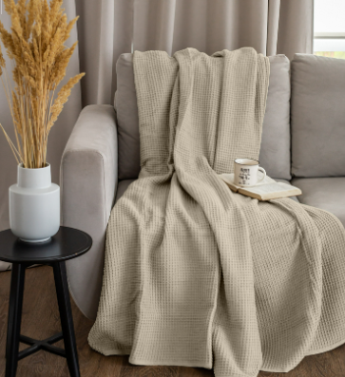

цвета в ассортименте. Отшиваем от рулона

